Description
Objectif du formulaire Excel
Ce tableau est destiné à faciliter la préparation des commandes pour l’Office cantonal du matériel scolaire de Fribourg. Il s'agit des commandes pour des moyens d’enseignements et des fournitures scolaires destinés aux écoles obligatoires du canton. Les prix indiqués dans la liste sont valables à partir du 1er février de l'année en cours.
Guide d’instruction
Ouvrez le formulaire de commande Excel en double-cliquant sur son icône. Vous trouverez trois onglets en bas de l'écran. Sous le premier, appelé OCMS, vous trouverez le formulaire de commande. Les deux autres contiennent des guides courts en français et en allemand.
La plupart des cellules du formulaire sont en lecture seule. Seuls les champs marqués en jaune peuvent être modifiés.
Les colonnes jaunes ("cl. X") du côté droit peuvent être utilisées pour les commandes individuelles par les enseignants. Dans la colonne grise, la somme des articles commandés est calculée.
Les prix de ventes sont calculés automatiquement.
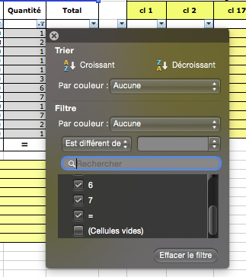
Un filtre prédéfini (outil Excel standard) vous permet de limiter l'affichage des lignes. | >
Par exemple, si vous souhaitez limiter l'affichage aux articles en commande, cliquez simplement sur la barre sous le champ "Quantité" et sélectionnez "Non vide" et obtenez une vue condensée de l'ordre.
Remarque: Le calcul des totaux partiels des colonnes des ordres des enseignants de chaque matière est basé sur des macros. Si vous ne les activez pas, des problèmes peuvent survenir lors du calcul des totaux de colonne!
De la même manière, vous pouvez limiter l'affichage des colonnes en utilisant les autres colonnes.
Plus d'informations sur cet outil se trouvent ICI
Vous pouvez également simplifier la saisie des données en masquant les colonnes qui ne vous intéressent pas. Utilisez l'option Excel:
" Format>Colonne>Masquer/Afficher " .

Informations supplémentaires
La structure de ces listes est identique à celle des listes d'articles du shop en ligne avec les mêmes sous-titres qui se déroulent d’une façon analogue et le même flux des articles. Vous pouvez utilisé notre e-shop pour la recherche d’articles. Vous y trouver des photos et des informations associées.
https://www.ocms-fribourg.ch

Utilisez les champs "Remarques" à la fin de la liste de prix pour vos remarques ou des instructions spéciales.
N'oubliez pas de nous fournir vos coordonnées, c'est-à-dire au moins votre nom et votre école.
Envoyez les formulaires de commande Excel remplis par courriel à l'adresse ci-dessous et vous recevrez une confirmation de commande de notre part.
ocms.nicolas@bluewin.ch

